Tabelle1
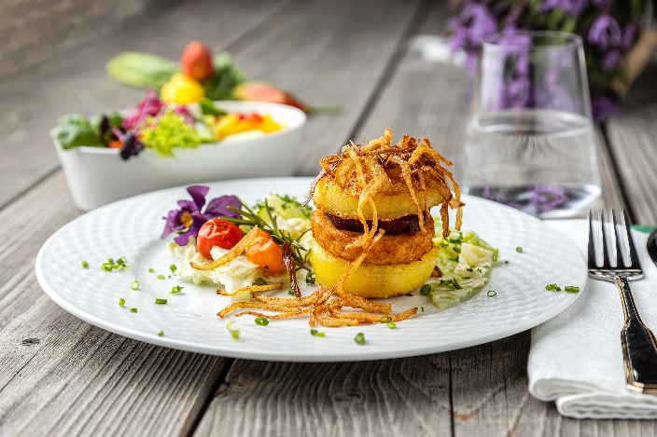
Kartoffelburger mit Rahmwirsing und Röstzwiebeln
Rezeptur / Vor- u. Nachkalkulation

Anzahl Portionen | 10 |  | Graue Felder können bearbeitet werden!

Artikel | Menge pro Port. in kg/l | Menge pro Anzahl Port. | Preis je kg/l/Stk. | Betrag gesamt | Verbrauch tatsächlich | Betrag tatsächlich
Burgis Kartoffelknödel | 0.120 | 1.200 |  | - € |  | - €
Valess Burger | 0.180 | 1.800 |  | - € |  | - €
Wirsing | 0.080 | 0.800 |  | - € |  | - €
Sahne | 0.025 | 0.250 |  | - € |  | - €
Gemüsebrühe | 0.075 | 0.750 |  | - € |  | - € | ZUBEREITUNG
Zwiebeln | 0.050 | 0.500 |  | - € |  | - €
Kirschtomaten | 0.025 | 0.250 |  | - € |  | - € | Die Burgis Kartoffelknödel in gleichmäßige Scheiben schneiden. Den Wirsing grob zerkleinern, in etwas Öl andünsten und mit Sahne und Gemüsebrühe ablöschen. Das Ganze einkochen lassen und mit Salz, Pfeffer, Muskat und etwas Zimt würzen. Die Zwiebeln in Streifen schneiden und in etwas Öl andünsten, bis sie leicht braun werden. Die Burger, die Knödelscheiben und die Rote Beete Scheiben in der Pfanne anbraten. Den Burger in folgender Reihenfolge anrichten: Eine gebratene Knödelscheibe als Bun auf einen Teller legen, darauf den Valess Burger platzieren, darauf eine Rote Beete Scheibe legen und eine weitere Knödelscheibe als Abschluss darauflegen. Den Burger mit Röstzwiebeln und glasierten Tomaten garnieren. Den Rahmwirsing neben dem Burger anrichten.
Rote Beete tafelfertig | 0.015 | 0.150 |  | - € |  | - €
 |  | 0.000 |  | - € |  | - €
 |  | 0.000 |  | - € |  | - €
 |  | 0.000 |  | - € |  | - €
 |  | 0.000 |  | - € |  | - €
 |  | 0.000 |  | - € |  | - €
 |  | 0.000 |  | - € |  | - €
 |  | 0.000 |  | - € |  | - €
 |  | 0.000 |  | - € |  | - €
 |  | 0.000 |  | - € |  | - €
Gewürze | 0.002 | 0.020 |  | - € |  | - €
Salz, Pfeffer, Muskat, Zimt | 0.000 | 0.000 |  | - € |  | - €
Öl, Butter, Divers | 0.010 | 0.100 |  | - € |  | - €
Betrag gesamt |  |  |  | - €
Betrag tatsächlich gesamt |  |  |  |  |  | - €
WE. Pro Pers. Kalkuliert |  |  |  | - €
plus Sicherheit in % | 6 |  |  | - €
WE.pro Pers. Gesamt |  |  |  | - €
WE.pro Pers. Tatsächlich |  |  |  |  |  | - €
plus Aufschlag in % | 320 | - € |  | - € | WE. In % | #DIV/0!
plus MwSt. in % | 19 | - € |  | - €
Verkaufspreis

